荷姿の記入方法
 | NET ピース重量は包材の重さを含みません。
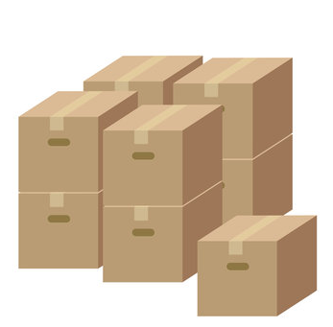

 | 1カートン30個入りの場合

 |  | 2つのカートン/30ピース/1つの製品NET.100ｇ
 | 1BDL | 2/30/100ｇ | →60個入り

 | 1CTN | 30/100ｇ | →30個入り

 | 1カートン60個入りで10個入りボールが6個の場合

 | 1CTN | 60/100ｇ→60（10個×6B）/100ｇ
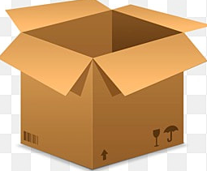
 | そとからバンドルをしていない場合は全て「単箱」としてください

※中に6個のボールが入っている

